概要説明書
概要説明書
 | オストルアプリケーション概要説明

 | ・ディレクトリ
 | アプリケーションに関するプログラムファイルやドキュメントファイルは以下に格納しています。
 | \\Fuji-srv\事業本部\エリア事業本部\72_中部BS\12_共通\04_正社員\BS3G\to長野T\課題

 | ・実行環境
 | 実行環境については以下の通りです。
 | ・Windows10: 21H2
 | ・Visual Studio Code: 1.68.1
 | ・Oracle Java SE18: 18.0.1.1
 | ・Eclipse IDE for Java Developers: 2022-06
 | ・Git: 2.36.1.windows.1

 | ・オストルとは
 | ルールはシンプルでコマを押して、落として、取るだけで、相手のコマを先に２つ 取ったプレイヤーの勝利となります。
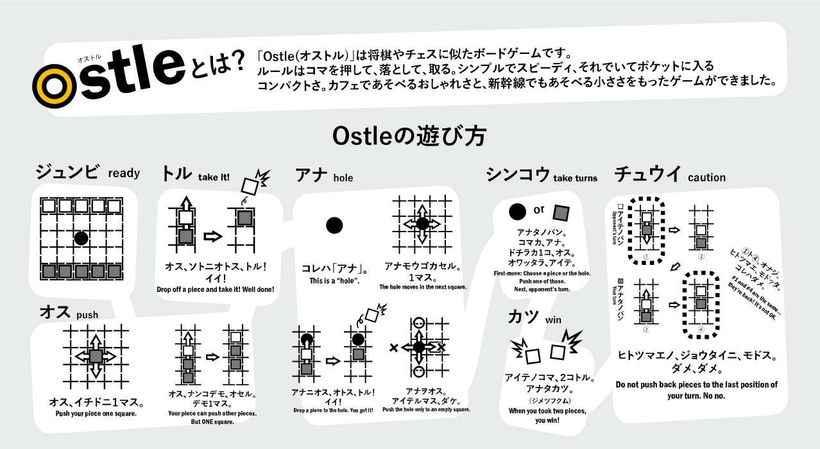

 | さらに詳しいルールについては白と黒の陣営に分かれ５×５のボード上にコマをそれぞれ５つずつ手前に配置します。
 | そしてアナをボードのの中心に配置したところからゲームを始めます。
 | ゲームを始めると１ターンにそれぞれのプレイヤーのコマか穴のどちらかを選び、上下左右に１マス
 | 移動させることができます。
 | コマを互いに移動させ、ボードの外に押し出したり、穴をうまく活用して落とすことでもコマを取ることができます。
 | また、押し出す方向にあるコマは何個でも同時に押すことができます。
 | 穴については空いてるマスにしか移動させることができないので、穴を動かして直接落としたり穴自体をボードの
 | 外に動かすことはできません。

 | ・アプリケーションの実行方法
 | Ostleディレクトリ直下にあるOstle.jarファイルをダブルクリックすることで実行できます。
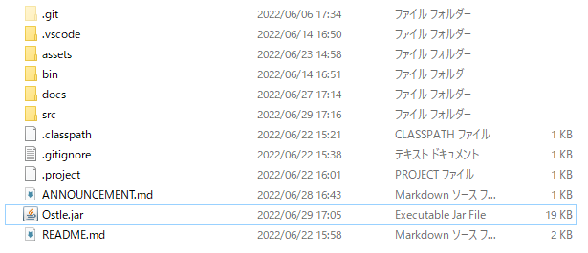

 | またコマンドプロンプトで以下のコマンドを入力することでも実行できます。
 | ＄java -jar Ostle.jar

 | ・操作方法
 | ファイルを実行すると最初にスタート画面が立ち上がります。
 | その画面の下部分にある「クリックしてスタート」ボタンを左クリックすることで
 | ゲーム画面に移ることができます。

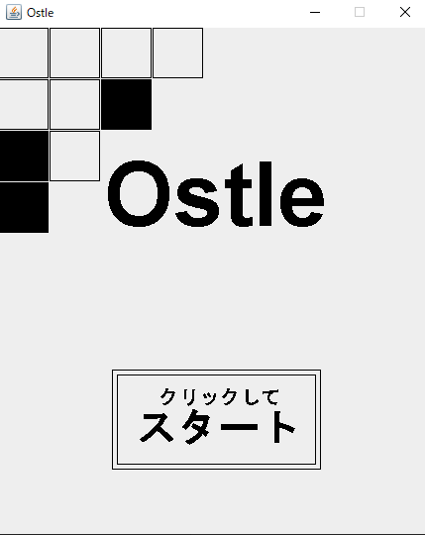

ここを左クリック

 | ゲーム画面では上方向を向いている黒い三角をカーソル、白色の四角をプレイヤー１、
 | 黒色の四角をプレイヤー２、黒い●を穴として扱います。
 | 基本操作はWASDまたは矢印キーでカーソルやコマを移動させることができ、スペースキーで
 | 操作方法の切り替えを行うことができます。
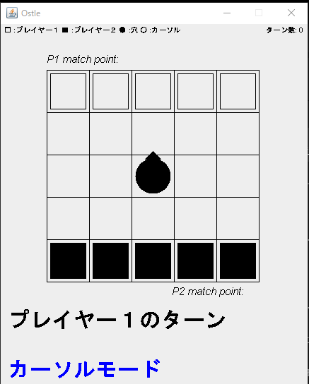
プレイヤー１のコマ
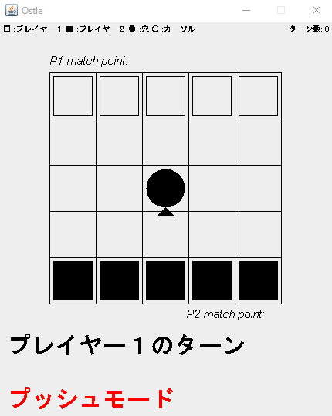
コマか穴をカーソルを移動させ、スペースキーを押すと操作状態が変わり、選択しているコマや穴を動かせる
カーソル
穴

プレイヤー２のコマ

 | ゲームを進めていき、どちらかが２つ相手のコマを取るとリザルト画面に移ります。
 | 再度ゲームを始めたい場合は「コンティニュー」ボタンを左クリックすることで
 | ゲーム画面に移動します。
 | ゲームを終了したい場合はウィンドウを閉じることで終えることができます。
ゲームを終了する
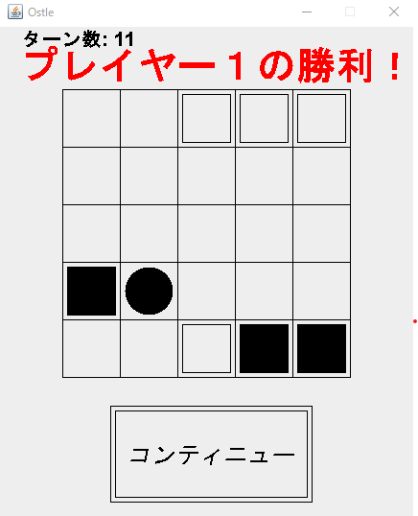

ここを左クリック

 | ・感想
 | 初めて設計書や進捗表などを記述しながら開発を行いました。
 | 今までの個人開発では設計書もなければ進捗表も作らず、気ままに機能の取捨選択をしたり
 | 開発が手詰まりになったら期間を開けて気が向いたら再開するといった状態でした。
 | しかし、実務のように設計書や進捗表、テスト仕様書などを扱うことで最初から必要な技術を
 | 確認して習得することができたり、あとから機能をつけ忘れたことに気づいてコードが悪くならない
 | ようになったりしました。
 | 設計書や進捗表といったドキュメントの重要性を知ることができました。
 | また、javaでの基本的なコーディングスキルの定着にもつながりとても良い経験となりました。

